92
１７ ごみ処理の状況

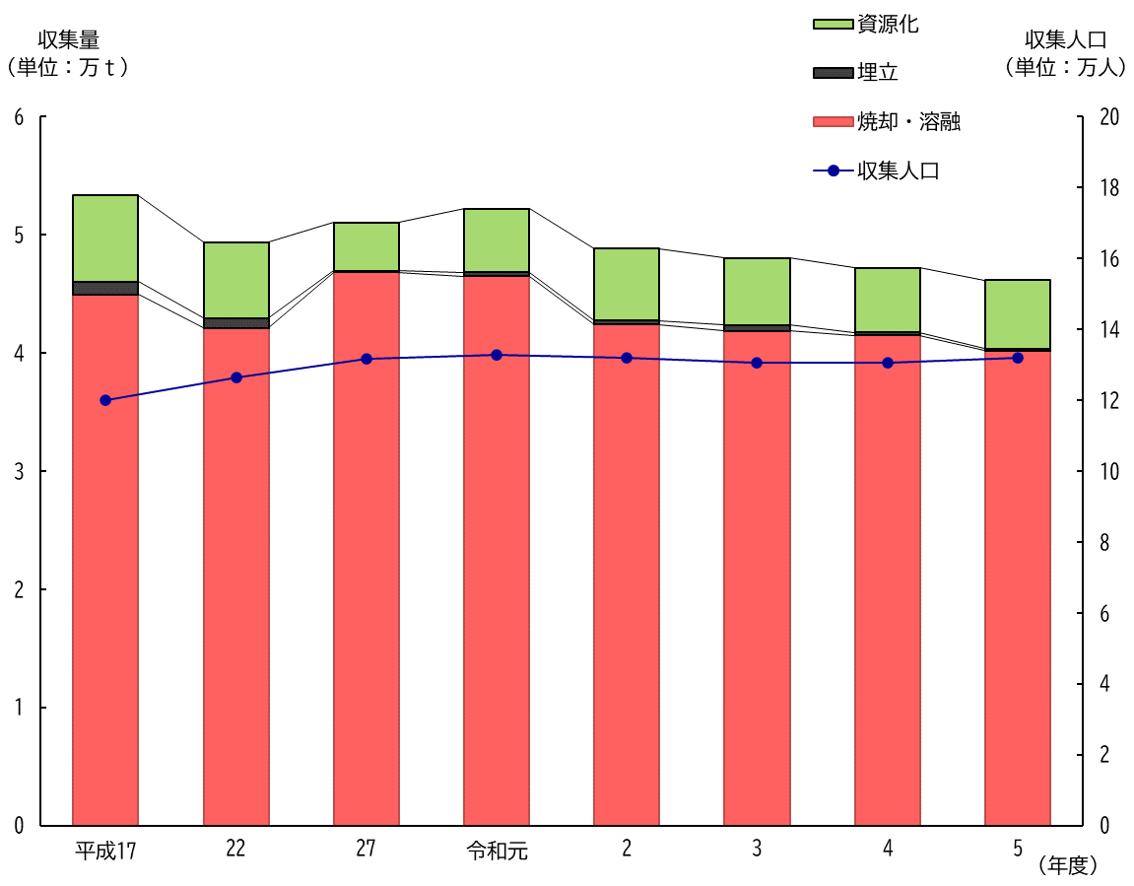

（注）平成12年度より，収集人口に外国人登録者数を含める。
平成17年度より旧下総町，旧大栄町分を含む。

